Sheet1
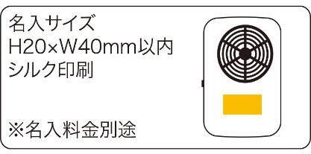
提 案 書

ハンズフリーファン |  | 参考上代 | ¥800 | 販売価格
 |  | （税別） |  | （税別）
【JAN】 | 4562121888036
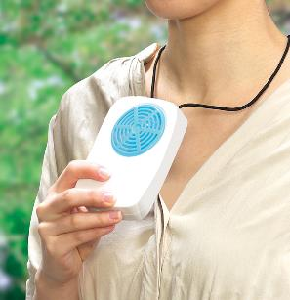 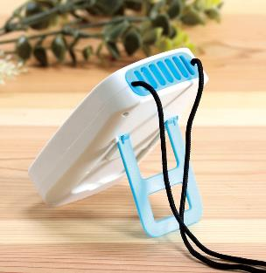 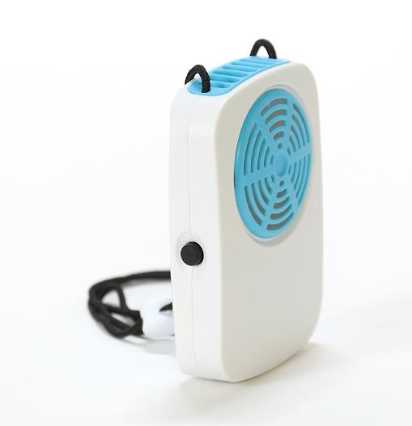 |  |  | 【商品番号】 7528 【本体サイズ】 80×30×120㎜・98ｇ 【パッケージサイズ】 90×45×140㎜・126ｇ 【個装形態】 化粧箱入 【材質】 ABS樹脂・ポリプロピレン・ナイロン 【入数】 80 【商品説明】 首から下げるだけでOK！両手がふさがらない便利なファン 【備考】 電池：単三×２(別売） SDGsNO.12.13 【生産国】 中国

